상품제안서
카르페디엠 무지 캐시울 스톨 머플러 (MF008) | 상품코드: F31677

 |  |  |  |  |  |  | 02-412-0044 | www.easy1.co.kr
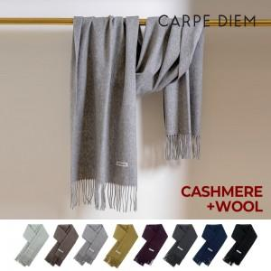

【상세/제작정보】

【인쇄/포장옵션】 | 스티커 / 포장지포장

【공급단가】 | 수량 | 20~ | 100~ | 300~ | 500~ | 1,000~
*VAT별도 | 단가 | 38,400원 | 37,760원 | 36,800원 | 36,160원 | 35,200원

【상품 URL】 | https://dev.easy1.co.kr:443/src/goods_detail.php?gdno=31677

